北部赛区
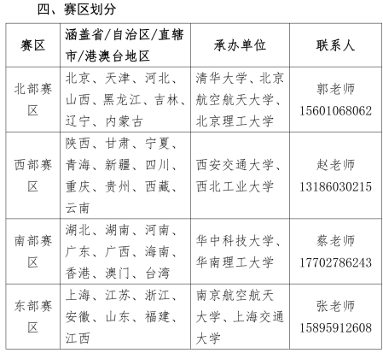
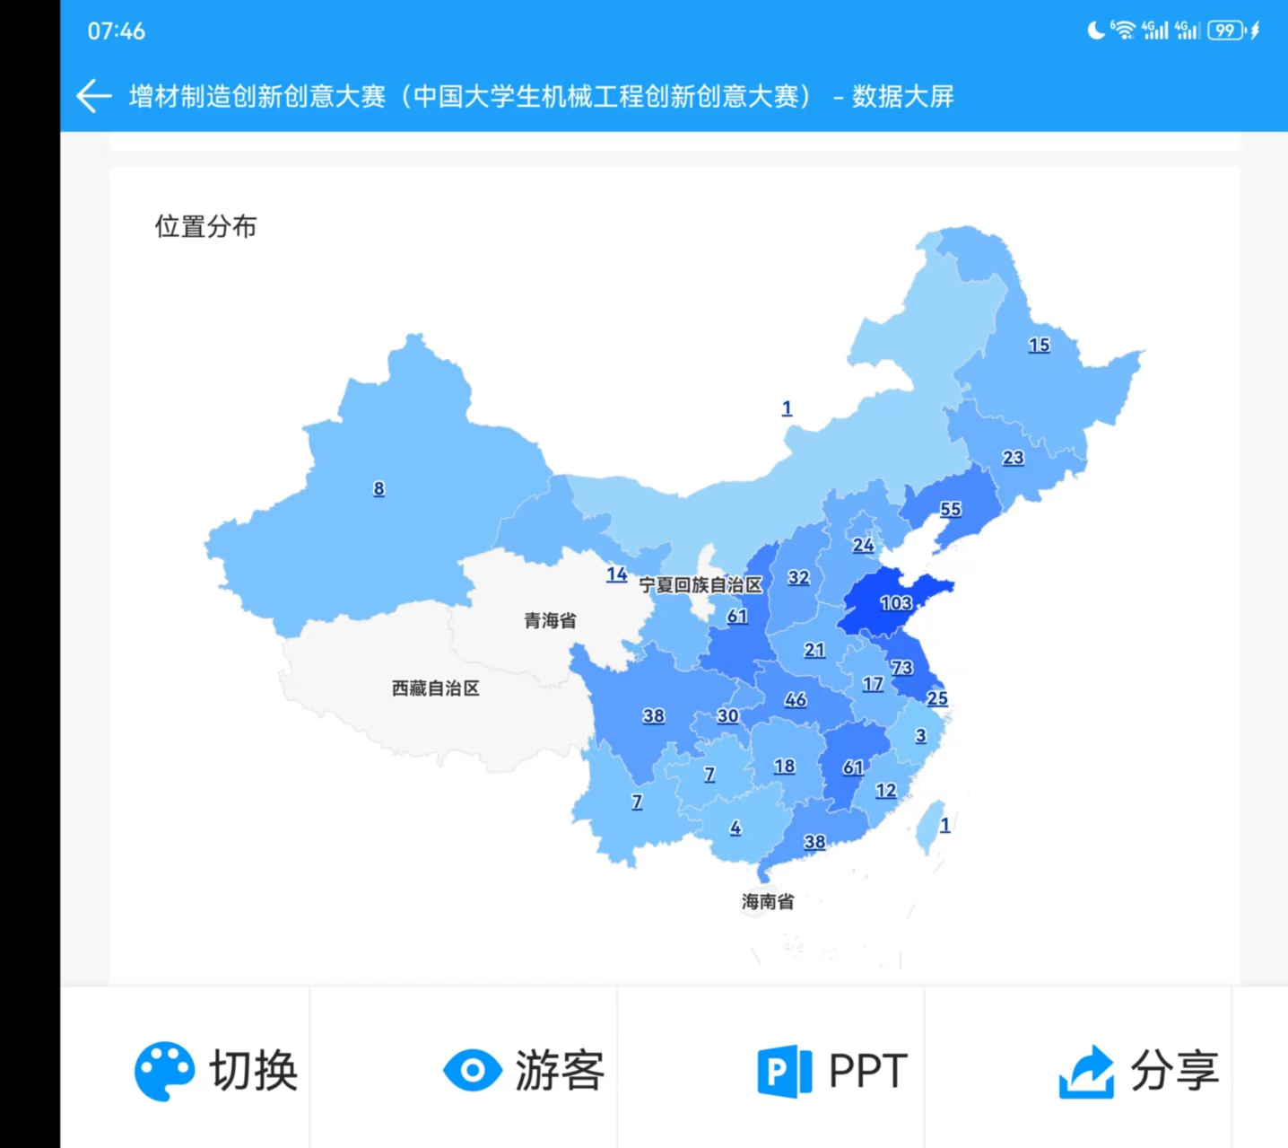
编写说明 | 序号：连续编号；赛区名：B-北部赛区，X-西部赛区，N-南部赛区，D-东部赛区；分组名：Z-专科组，B本科组,Y-研究生组；自选命题-1,指定命题-2;最后三位数字为：连续编号
 | 序号 | 题目 | 队长 | 队长手机 | 队员 | 单位/省市 | 备注

